界面&功能
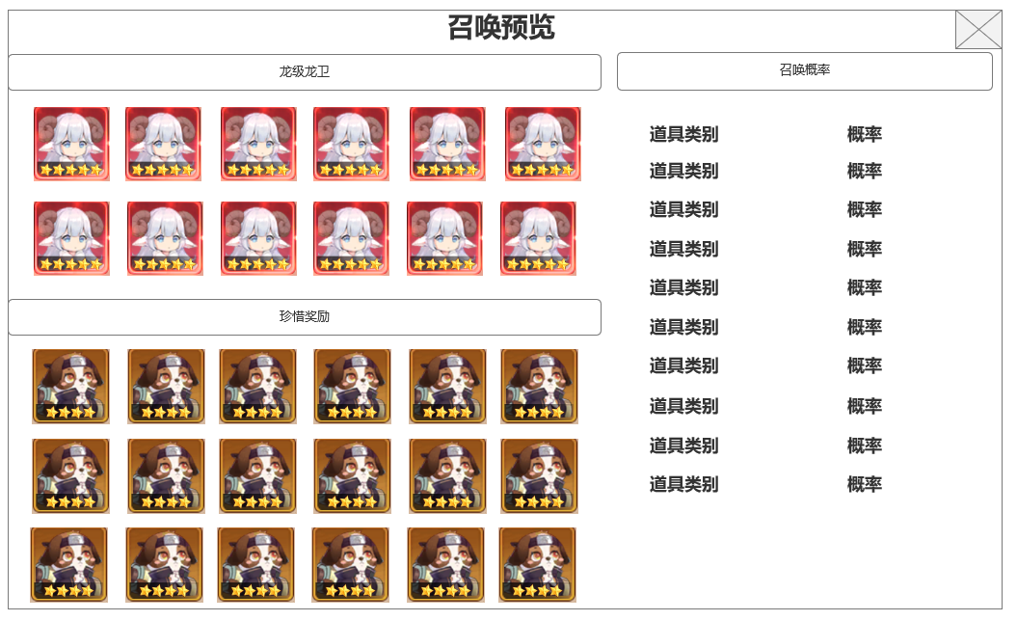
界面相关 |  |  |  |  | 功能规则

 | 思维导图
 | 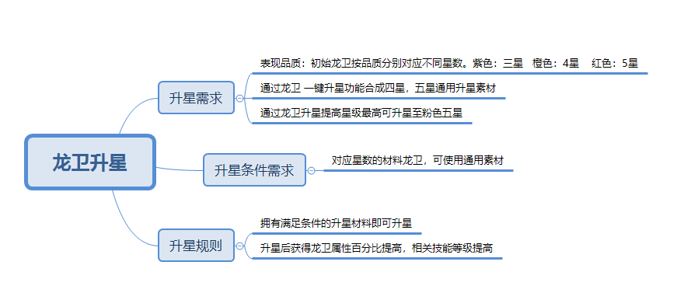 |  |  |  |  |  | 王者龙卫 龙卫升星
 |  |  |  |  |  | 1.概述
 |  |  |  |  |  | ▶ | 龙卫是玩家操控的角色单位 。需要使用龙卫阵容界面决定可上阵的龙卫，最多3个，战斗中可通过点击龙卫头像，随意切换上阵的龙卫
 | 流程图 |  |  |  |  | ▶ | 龙卫升星提高龙卫百分比属性，升级龙卫技能
 | 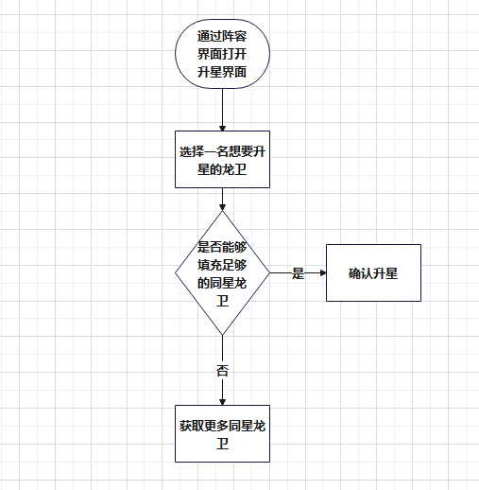 |  |  |  |  | 2龙卫升星规则
 |  |  |  |  |  | ▶ | 根据升星等级不同，使用本体或同星龙卫进行升级
 |  |  |  |  |  | ▶ | 客户端最多显示五星，升满五星后改变星级颜色
 |  |  |  |  |  | ▶ | 紫色龙卫初始三星，橙色龙卫初始四星，红色龙卫初始五星 。
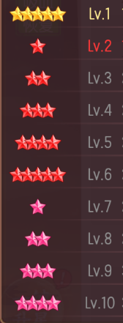
 |  |  |  |  |  | ▶ | 初始五星角色可以继续提升10个星级，最高为客户端显示五粉星

 | 功能入口
 | 主界面点击龙卫功能图标，选择升星分页签进入

 | 升级主界面

1
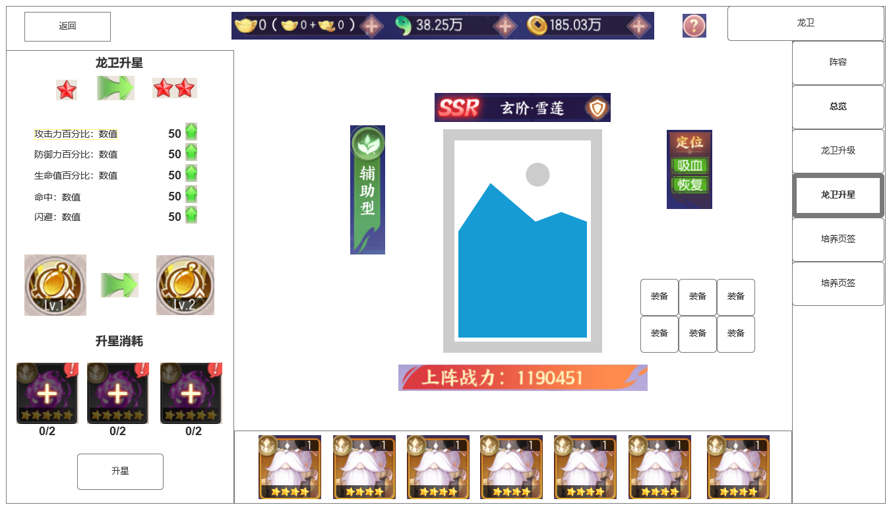
 | 整体功能不变， |  |  |  |  | ▶ | 每个星级所需消耗材料不同，是否可以成为材料看该龙卫本身星级
 |  | 1 | 龙卫升星 |  |  | ▶ | 升级星级时，打开的二级窗口中只显示当前可用做材料的龙卫图标
 |  |  | ▶ | 当前星级——下个星级
 |  | 2 | 龙卫升星属性变化 |  |  | 3星级收益
 |  |  | ▶ | 显示龙卫升级相关信息 |  | ▶ | 星际突破一次性增加大量龙卫百分比属性
 |  | 3 | 技能激活或提升 |  |  | ▶ | 提高龙卫技能等级
 |  |  | ▶ | 技能等级提高
 |  | 4 | 升星材料填充
 |  |  | ▶ | 点击+号填充所需材料，材料底显示所需通用材料图标
2

3

4

 | 未标示界面

 | 升星消耗弹窗

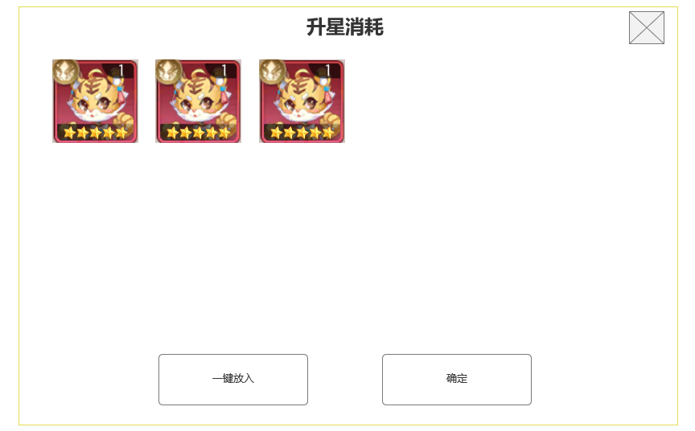

 | 升级星级成功后展示界面

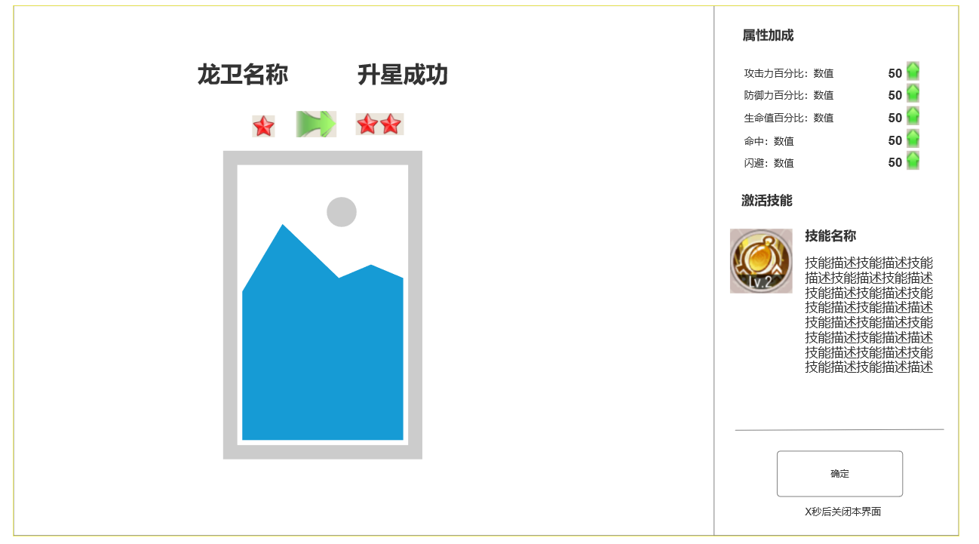

 | 星级带来 技能升级的变化 展示界面

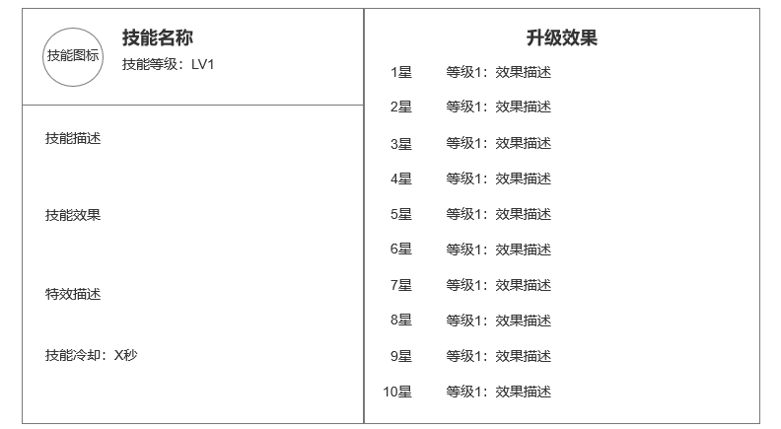

1

 | 未标示界面

参考界面
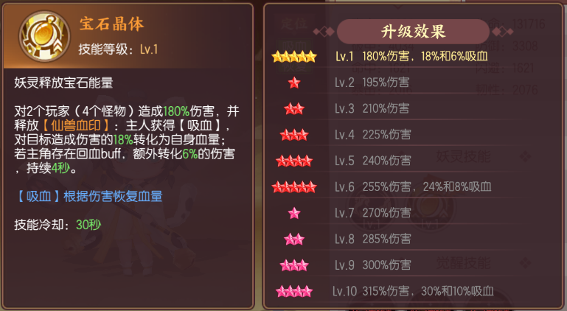
参考图

 | 剑刃风华 妖灵升星



  

